98 賃金（男女比率）
98 賃金（男女比率）

 | 時点 2024(R6)年（毎年）
 | 単位 － |  |  |  |  |  |  |  | 偏差値 |  | 46.8
順位 |  | 都道府県名 |  | 数 値 |  |  | 順位 | 都道府県名 |  | 数 値

 |  | 0 | 全 国 |  | 75.8 | 0.0 | 24 | 0 | 山 形 |  | 76.8
1 |  | 0 | 沖 縄 |  | 83.4 | 0.0 | 24 | 0 | 東 京 |  | 76.8
2 |  | 0 | 高 知 |  | 82.1 | 0.0 | 26 | 0 | 兵 庫 |  | 76.5
3 |  | 0 | 京 都 |  | 80.5 | 0.0 | 27 | 0 | 鳥 取 |  | 76.4
4 |  | 0 | 島 根 |  | 79.9 | 0.0 | 27 | 0 | 愛 媛 |  | 76.4
5 |  | 0 | 奈 良 |  | 79.8 | 0.0 | 29 | ◎ | 千 葉 |  | 76.2
5 |  | 0 | 佐 賀 |  | 79.8 | 0.0 | 30 | 0 | 福 島 |  | 76.0
7 |  | 0 | 秋 田 |  | 79.5 | 0.0 | 30 | 0 | 石 川 |  | 76.0
8 |  | 0 | 富 山 |  | 78.7 | 0.0 | 32 | 0 | 山 梨 |  | 75.7
9 |  | 0 | 岩 手 |  | 78.6 | 0.0 | 33 | 0 | 群 馬 |  | 75.6
9 |  | 0 | 長 崎 |  | 78.6 | 0.0 | 34 | 0 | 和歌山 |  | 75.5
11 |  | 0 | 北海道 |  | 78.3 | 0.0 | 35 | 0 | 香 川 |  | 75.4
12 |  | 0 | 長 野 |  | 78.2 | 0.0 | 36 | 0 | 茨 城 |  | 75.1
12 |  | 0 | 宮 崎 |  | 78.2 | 0.0 | 36 | 0 | 滋 賀 |  | 75.1
14 |  | 0 | 福 井 |  | 77.7 | 0.0 | 36 | 0 | 大 阪 |  | 75.1
14 |  | 0 | 広 島 |  | 77.7 | 0.0 | 39 | 0 | 福 岡 |  | 74.9
16 |  | 0 | 新 潟 |  | 77.5 | 0.0 | 40 | 0 | 宮 城 |  | 74.6
17 |  | 0 | 徳 島 |  | 77.4 | 0.0 | 41 | 0 | 山 口 |  | 74.5
18 |  | 0 | 埼 玉 |  | 77.2 | 0.0 | 42 | 0 | 大 分 |  | 74.4
18 |  | 0 | 岡 山 |  | 77.2 | 0.0 | 43 | 0 | 岐 阜 |  | 74.2
20 |  | 0 | 青 森 |  | 77.1 | 0.0 | 44 | 0 | 栃 木 |  | 74.0
20 |  | 0 | 神奈川 |  | 77.1 | 0.0 | 45 | 0 | 三 重 |  | 73.9
賃金 （男女比率）
北海道 | 78.3
青 森 | 77.1
岩 手 | 78.6
宮 城 | 74.6
秋 田 | 79.5
山 形 | 76.8
福 島 | 76
茨 城 | 75.1
栃 木 | 74
群 馬 | 75.6
埼 玉 | 77.2
千 葉 | 76.2
東 京 | 76.8
神奈川 | 77.1
新 潟 | 77.5
富 山 | 78.7
石 川 | 76
福 井 | 77.7
山 梨 | 75.7
長 野 | 78.2
岐 阜 | 74.2
静 岡 | 73.1
愛 知 | 73.7
三 重 | 73.9
滋 賀 | 75.1
京 都 | 80.5
大 阪 | 75.1
兵 庫 | 76.5
奈 良 | 79.8
和歌山 | 75.5
鳥 取 | 76.4
島 根 | 79.9
岡 山 | 77.2
広 島 | 77.7
山 口 | 74.5
徳 島 | 77.4
香 川 | 75.4
愛 媛 | 76.4
高 知 | 82.1
福 岡 | 74.9
佐 賀 | 79.8
長 崎 | 78.6
熊 本 | 76.9
大 分 | 74.4
宮 崎 | 78.2
鹿児島 | 76.9
沖 縄 | 83.4
22 |  | 0 | 熊 本 |  | 76.9 | 0.0 | 46 | 0 | 愛 知 |  | 73.7
22 |  | 0 | 鹿児島 |  | 76.9 | 0.0 | 47 | 0 | 静 岡 |  | 73.1

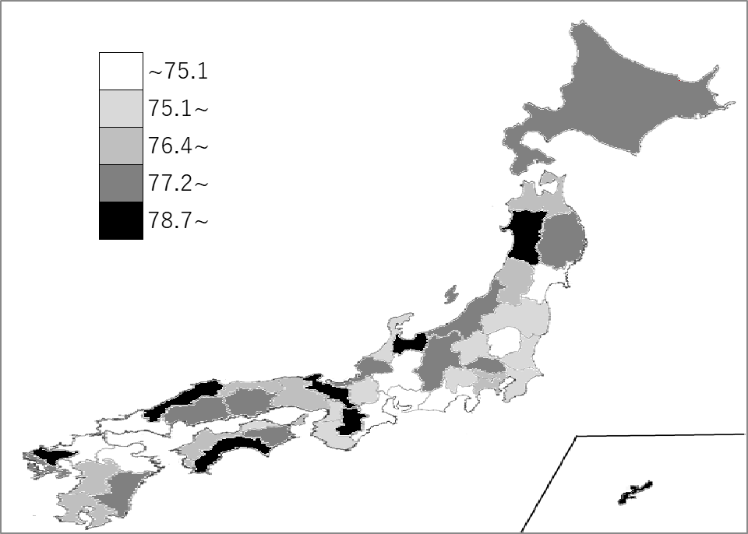
千葉県の推移
令和2年 | 75.7 | 24
令和3年 | 79 | 6
令和4年 | 76.7 | 22
令和5年 | 76 | 30
令和6年 | 76.2 | 29

《備 考》 ・資料出所 厚生労働省「賃金構造基本統計調査」 ・算出方法 女性の所定内給与額÷男性の所定内給与額 ・参 考 千葉県の賃金(所定内給与額)は、男性が352,400円、女性が268,700円です。

